模型效果
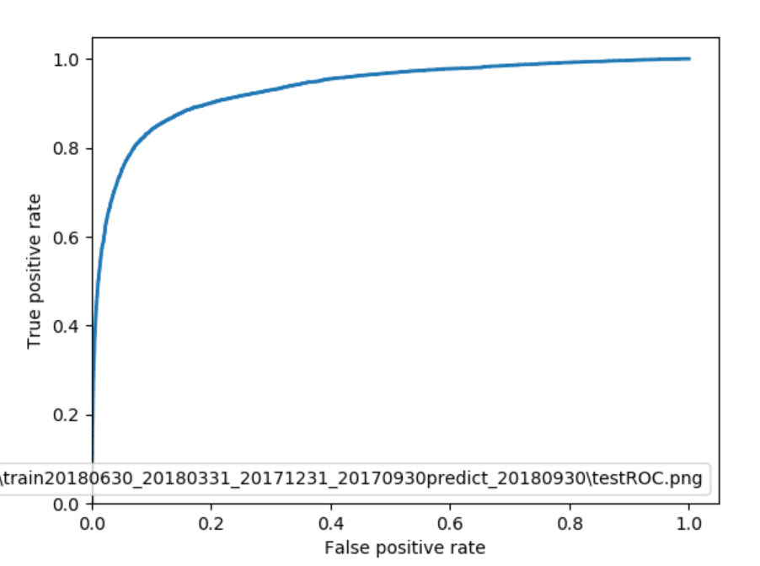
train | 20180630 | 20180331 | 20171231 | 20170930
test dataset | 0.2
 |  |  | 预测流失 | 预测非流失
 | confusion matrix |  | 1 | 0
 | 实际流失 | 1 | 6886 | 1028 | TPR | 87% | ks | 0.73
 | 实际非流失 | 0 | 4751 | 29719 | FPR | 14%

